关系图
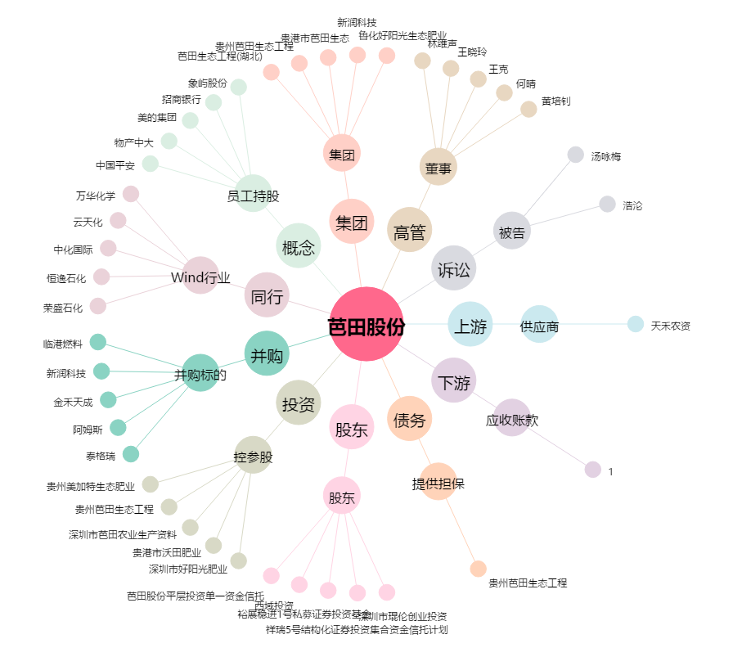
芭田股份[002170.SZ] - 关系概览图

